Feuil1
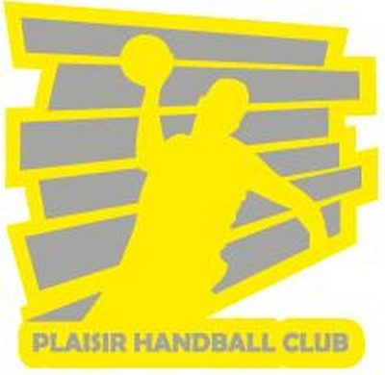

 | Bon de commande Plaisir Handball Club

Nom du licencié
Adresse Mail
Date de commande

Article | Prix avec flocage logo cœur PHBC | Quantité | Total | Tailles |  |  |  |  |  |  | Tailles Junior
 |  |  |  | XS | S | M | L | XL | XXL | XXXL | 6A | 8A | 10A | 12A | 14A
Veste Hummel Corporate ADULTE | 28.00 €
Veste Hummel Corporate JUNIOR | 25.00 € |  | -
Tee-shirt NOIR Core PHBC | 13.00 € |  | -
Maillot Hummel Nexo PHBC | 19.00 € |  | -
Sweat capuche noir Hummel (stock limite) | 35.00 €
TOTAL (1)

Article | Prix | Quantité | Total | Tailles
 |  |  |  | 33-35 | 36-38 | 39-42 | 43-45 | 46-48 |  | M
Chaussettes PHBC
Sac de sport club 5 jaune/noir ERIMA
TOTAL (2)

TOTAL GENERAL |  |  | -

Bon de commande à retourner par mail à boutiquePHBC@gmail.com
Règlement par Chèque à l'ordre du PHBC

